图表美化
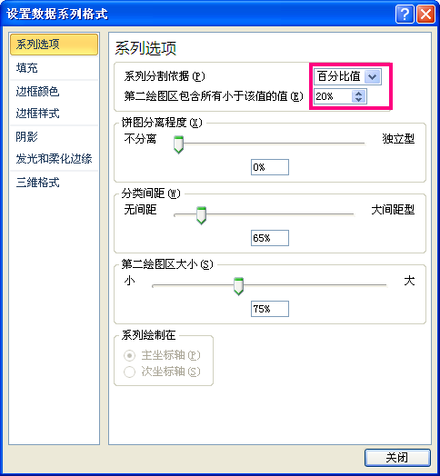
项目 | 市场份额
A公司 | 34%
我们公司 | 27%
B公司 | 17%
C公司 | 13%
D公司 | 9%

